Sheet1
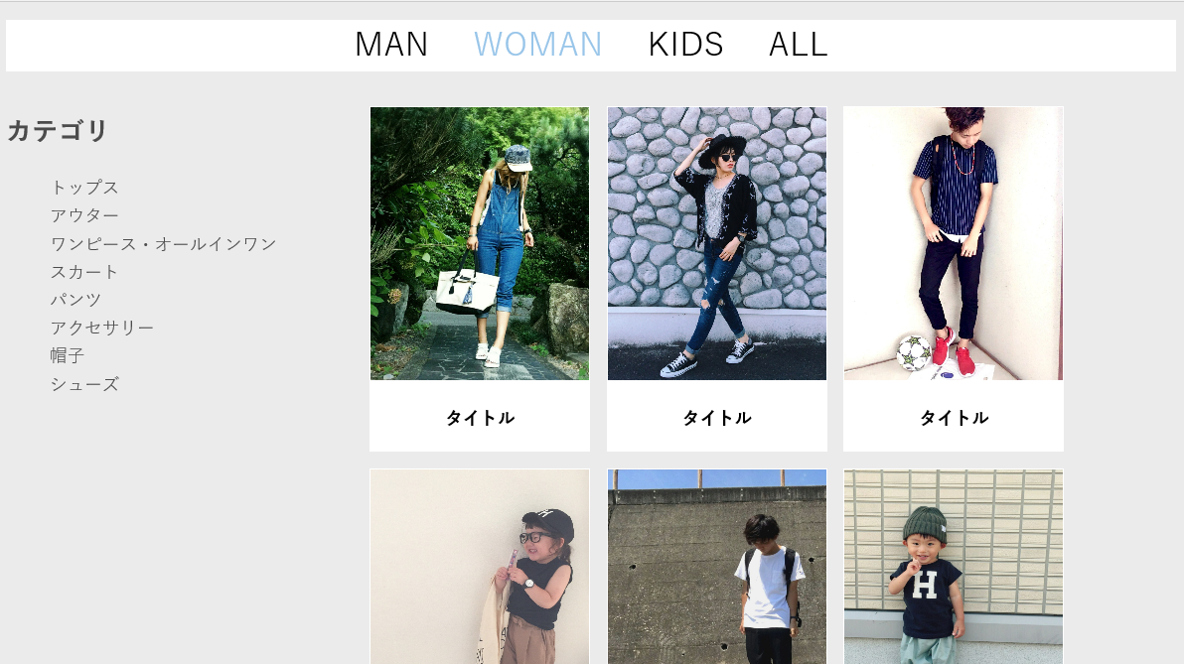
3
１
5
使用カラー
① | メイン文字 |  | black | タイトルやメインの見出しなど
② | サブ文字 |  | #4c4c4c | 本文やその他の文字
2
③ | 見出し背景 |  | white | ヘッダー・フッター・各ページのタイトルなど
④ | メイン背景 |  | #ebebeb | その他背景色
⑤ | マウスオーバー文字色 |  | #98c5e9 | リンクする文字はHOVERでマウスオーバーした際に色を変更
 | 枠線 |  | #b3b3b3 | 枠で囲むとき

#98c5e9 | はアクセントや差し色として使用
fontは | SimHei' | で統一

4

